Calendrier
 |  |  |  | CALENDRIER INDIVIDUEL DE SOUTENANCE

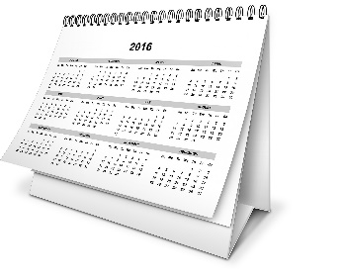
SERVICE DES ETUDES DOCTORALES

 |  |  |  |  | 2017-09-06

 | Pas de soutenances de thèses durant le mois d'août
 | *Pour les soutenances de thèses dont la date est comprise entre le 1er septembre et le 15 octobre de l'année en cours, le calendrier tient compte d'un délai supplémentaire de 4 semaines.

 |  | Actions réalisées par le doctorant

 |  | Actions réalisées par la gestionnaire du SED

 |  |  |  | Saisissez votre date (JJ/MM/AAAA)
 |  |  | Votre date prévisionnelle de Soutenance | 2017-12-20

J -10 sem*
Envoi par mail à votre gestionnaire au Service des Etudes Doctorales (SED) le tableau de proposition des rapporteurs et membres du jury
 |  |  |  |  | Alerte Deadline par
 |  |  |  | Deadline | rapport à aujourd'hui
 |  |  |  | 2017-10-11 | Dans les délais : J-35

J -9 sem*
- Faire signer le nouveau tableau de proposition des rapporteurs et membres du jury transmis par mail par votre gestionnaire du SED
- Déposer votre manuscrit en ligne sur le site de la BU
 |  |  |  | 2017-10-18 | Dans les délais : J-42

- Déposer à votre gestionnaire du SED le dossier de soutenance ;
- Envoyer à votre gestionnaire du SED un exemplaire de votre résumé de thèse en français sous format WORD ;
LE CAS ECHEANT :
- Déposer la demande officielle de dérogation pour une soutenance à huis clos et/ou un manuscrit de thèse confidentiel ;
- Déposer la demande officielle de dérogation pour une soutenance en dehors des locaux UCBL ou pour une visio-conférence.
 |  |  |  | 2017-10-25 | Dans les délais : J-49

J -8 sem*

J -4 sem*
- Retour des rapports des rapporteurs
- Votre gestionnaire du SED envoie les rapports au Directeur de l'Ecole Docotrale pour avis
 |  |  |  | 2017-11-22 | Dans les délais : J-77

J -3 sem*

Votre gestionnaire vous transmet par mail les documents de soutenance (le procès verbal, l'avis de diffusion de la thèse, rapport de soutenance.)
 |  |  |  | 2017-11-29 | Dans les délais : J-84

Jour J

SOUTENANCE DE LA THESE
 |  |  |  | 2017-12-20 | BONNE CHANCE !

J + 3 mois au maximum

Dépôt définitif de votre manuscrit en ligne
 |  |  |  | 2018-03-20 | Dans les délais : J-195

